成本分析
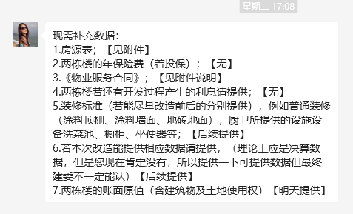
序号 | 项目 | 测算值 | 说明
1 | 折旧及摊销成本（万元） | 131.94 | 根据北京众美房地产开发有限公司提供的《房源表》、《项目信息说明》复印件及介绍，该项目总收购价格约为79161573元。该项目为钢混结构，非生产用房经济耐用年限为 60 年，根据项目剩余经济耐用年限，将购置成本按直线法折算至每年。 | 7916.1573
2 | 运营费用（万元） | 26.08 | 2=2.1+2.2+2.3
2.1 | 维修费（万元） | 9.61 | 主要包括室内部分及附属设施设备、公用部位 和共用设施设备及相关场地的维修运行费用， 参考同类项目测算，一般取值为1-2元/平方米·月，本次取值为1.5元/平方米·月，则1.5×12×5341.27÷10000=9.61万元。 | 5341.27 | 9.61
2.2 | 保险费（万元） | 0.00 | 指房屋产权人为使自己的房产避免意外损失而向保险公司支付的费用，根据北京众美房地产开发有限公司工作人员介绍，估价对象无保险费事项，本次保险费不计取。 |  | 0.10%
2.3 | 物业费（万元） | 16.47 | 该项目为公租房，根据北京众美房地产开发有限公司工作人员提供的《项目信息说明》复印件，物业费水平为2.57元/平方米/月计算，则年物业费用为2.57×5341.27×12÷10000=16.47万元。 | 项目信息表
3 | 管理成本（万元） | 9.93 | 3=3.1+3.2+3.3
3.1 | 管理费（万元） | 5.97 | 指运营管理机构人员、办公等的正常开支费用，参考同类项目测算，按年租金成本收益的 2%测算，即44.33×12×5277.65×2%÷10000=5.61万元。 | 5.97 | 47.13
3.2 | 利息（万元） | 0 | 根据《项目信息说明》复印件及工作人员介绍，项目未融贷款，本次利息不计取。 |  |  | 确认实际是否存在贷款，无贷不计息
3.3 | 利润（万元） | 3.96 | 公共租赁住房项目属于保障性住房，不以获取利润为主要目的，参照保本微利原则记取利润率，以折旧及摊销成本为基数的3%测算开发利润,即131.94×3%=3.96万元。 | 基数为折旧摊销成本、没有其他费用和利息
4 | 年成本收益（万元） | 167.95 | 4=1+2+3
5 | 月成本收益(元/平方米·月) | 27 | 5=4÷公租房建筑面积÷12个月
 |  |  |  |  |  |  | 项目住宅总建面 | 5341.27
 |  |  |  |  |  |  | 公租房建面 | 5277.65
 |  |  |  |  |  |  | 管理用房（207）建面 | 63.62

 |  |  | 公租房项目资金由两部分组成，一部分为财政拨款的自有资金，占30%；另一部分为银行贷款资金，占70%。其中70%贷款资金贷款期限一般为15年或20年，到期后继续续贷，只付息不还本，本次测算利息为70%资金，5年期贷款利率下的单位年利息，公租房项目贷款政府对贷款利息给与10%的下浮。故本次利息为55047元。

案例汇总
行业主管部门监测数据 |  |  |  |  |  |  | 估价机构市场调查数据 |  |  |  |  |  |  | 估价机构机构监测数据
序号 | 项目名 | 季度 | 月份 | 租金单价（元/平方米·月） | 均价 |  | 序号 | 项目名 | 季度 | 月份 | 租金单价（元/平方米·月） | 均价 |  | 序号 | 项目名 | 季度 | 月份 | 租金单价（元/平方米·月） | 均价
 | 义和庄北里 | 2023年四季度 | 2023-11 | - | 43.64 |  | 1 | 义和庄北里 | 2023年四季度 | 2023-11 | 51.99 | 51.99 |  | 1 | 义和庄北里 | 2023年四季度 | 2023-11 | 48.9 | 48.39
1 |  |  | 2023-12 | 43.64 |  |  |  |  |  | 2023-12 | - |  |  |  |  |  | 2023-12 | 47.87
 |  | 2024年一季度 | 2024-1 | 41.97 | 45.39 |  |  |  | 2024年一季度 | 2024-1 | 43.1 | 48.13 |  |  |  | 2024年一季度 | 2024-1 | 47.5 | 49.22
 |  |  | 2024-2 | 47.32 |  |  |  |  |  | 2024-2 | 45.45 |  |  |  |  |  | 2024-2 | 49.48
 |  |  | 2024-3 | 46.87 |  |  |  |  |  | 2024-3 | 55.83 |  | 2 |  |  |  | 2024-3 | 50.67
 |  | 2024年二季度 | 2024-4 | 49.76 | 46.67 |  |  |  | 2024年二季度 | 2024-4 | - | 37.17 |  |  |  | 2024年二季度 | 2024-4 | 46.76 | 48.15
 |  |  | 2024-5 | 42.96 |  |  |  |  |  | 2024-5 | 36.42 |  |  |  |  |  | 2024-5 | 47.83
 |  |  | 2024-6 | 47.3 |  |  |  |  |  | 2024-6 | 37.92 |  | 3 |  |  |  | 2024-6 | 49.86
 |  | 2024年三季度 | 2024-7 | 40.32 | 47.38 |  |  |  | 2024年三季度 | 2024-7 | - | 49.04 |  |  |  | 2024年三季度 | 2024-7 | 52.81 | 53.96
 |  |  | 2024-8 | 48.56 |  |  |  |  |  | 2024-8 | - |  |  |  |  |  | 2024-8 | 54.77
 |  |  | 2024-9 | 53.25 |  |  |  |  |  | 2024-9 | 49.04 |  | 2 |  |  |  | 2024-9 | 54.3
 |  | 2024年四季度 | 2024.10 | 49.46 | 49.46 |  |  |  | 2024年四季度 | 2024.10 | 60.66 | 60.66 |  |  |  | 2024年四季度 | 2024.10 | 52.23 | 52.23
均价 |  |  |  |  | 46.51 |  | 均价 |  |  |  |  | 48.75 |  | 均价 |  |  |  |  | 50.89
2 | 锦华园 | 2023年四季度 | 2023-11 | - | 41.42 |  | 2 | 锦华园 | 2023年四季度 | 2023-11 | 39.77 | 39.21 |  | 2 | 锦华园 | 2023年四季度 | 2023-11 | 44.69 | 50.07
 |  |  | 2023-12 | 41.42 |  |  |  |  |  | 2023-12 | 38.64 |  |  |  |  |  | 2023-12 | 55.45
 |  | 2024年一季度 | 2024-1 | - | 40.63 |  |  |  | 2024年一季度 | 2024-1 | - | 37.57 |  |  |  | 2024年一季度 | 2024-1 | 56.79 | 47.7
 |  |  | 2024-2 | 39.69 |  |  |  |  |  | 2024-2 | 35.72 |  | 2 |  |  |  | 2024-2 | 46.22
 |  |  | 2024-3 | 41.56 |  |  |  |  |  | 2024-3 | 39.42 |  | 2 |  |  |  | 2024-3 | 40.08
 |  | 2024年二季度 | 2024-4 | 39.74 | 43.59 |  |  |  | 2024年二季度 | 2024-4 | 39.77 | 41.61 |  |  |  | 2024年二季度 | 2024-4 | 53 | 53.08
 |  |  | 2024-5 | 48 |  |  |  |  |  | 2024-5 | 44.79 |  |  |  |  |  | 2024-5 | 53.23
 |  |  | 2024-6 | 43.04 |  |  |  |  |  | 2024-6 | 40.27 |  |  |  |  |  | 2024-6 | 53.01
 |  | 2024年三季度 | 2024-7 | 43.11 | 44.49 |  |  |  | 2024年三季度 | 2024-7 | 44.78 | 44.78 |  |  |  | 2024年三季度 | 2024-7 | 55.57 | 57
 |  |  | 2024-8 | 45.77 |  |  |  |  |  | 2024-8 | - |  |  |  |  |  | 2024-8 | 63.36
 |  |  | 2024-9 | 44.6 |  |  |  |  |  | 2024-9 | - |  |  |  |  |  | 2024-9 | 52.06
 |  | 2024年四季度 | 2024.10 | 46.97 | 46.97 |  |  |  | 2024年四季度 | 2024.10 | 49.06 | 49.06 |  |  |  | 2024年四季度 | 2024.10 | 47.77 | 47.77
均价 |  |  |  |  | 43.42 |  | 均价 |  |  |  |  | 42.45 |  | 均价 |  |  |  |  | 51.12
3 | 义和庄东里 | 2023年四季度 | 2023-11 | - | 43.26 |  | 3 | 义和庄东里 | 2023年四季度 | 2023-11 | 39.08 | 39.08 |  | 3 | 义和庄东里 | 2023年四季度 | 2023-11 | 45.02 | 46.15
 |  |  | 2023-12 | 43.26 |  |  |  |  |  | 2023-12 | - |  |  |  |  |  | 2023-12 | 47.27
 |  | 2024年一季度 | 2024-1 | 39.13 | 36.46 |  |  |  | 2024年一季度 | 2024-1 | - | 35.87 |  |  |  | 2024年一季度 | 2024-1 | 44.61 | 44.89
 |  |  | 2024-2 | 33.21 |  |  |  |  |  | 2024-2 | 36.9 |  |  |  |  |  | 2024-2 | 43.51
 |  |  | 2024-3 | 37.05 |  |  |  |  |  | 2024-3 | 34.83 |  |  |  |  |  | 2024-3 | 46.54
 |  | 2024年二季度 | 2024-4 | 39.24 | 40.13 |  |  |  | 2024年二季度 | 2024-4 | 49.72 | 44.46 | 2 |  |  | 2024年二季度 | 2024-4 | 47.36 | 49.99
 |  |  | 2024-5 | 40.86 |  |  |  |  |  | 2024-5 | - |  |  |  |  |  | 2024-5 | 48.12
 |  |  | 2024-6 | 40.29 |  |  |  |  |  | 2024-6 | 39.2 |  | 3 |  |  |  | 2024-6 | 54.48
 |  | 2024年三季度 | 2024-7 | 49.53 | 44.64 |  |  |  | 2024年三季度 | 2024-7 | 35.63 | 35.63 |  |  |  | 2024年三季度 | 2024-7 | 56.56 | 52.94
 |  |  | 2024-8 | 40.44 |  |  |  |  |  | 2024-8 | - |  |  |  |  |  | 2024-8 | 50.01
 |  |  | 2024-9 | 43.95 |  |  |  |  |  | 2024-9 | - |  |  |  |  |  | 2024-9 | 52.25
 |  | 2024年四季度 | 2024.10 | 31.9 | 31.9 |  |  |  | 2024年四季度 | 2024.10 | 35.29 | 35.29 |  |  |  | 2024年四季度 | 2024.10 | 55.16 | 55.16
均价 |  |  |  |  | 39.28 |  | 均价 |  |  |  |  | 38.07 |  | 均价 |  |  |  |  | 49.83
4 |  | 2023年二季度 | 2023.6 | 0 | 0 |  | 3 | 0 | 2023年二季度 | 2023.6 | 0 | 0 |  | 3 | 0 | 2023年二季度 | 2023.6 | 0 | 0
 |  | 2023年三季度 | 2023.7 | 0 | 0 |  |  |  | 2023年三季度 | 2023.7 | 0 | 0 |  |  |  | 2023年三季度 | 2023.7 | 0 | 0
 |  |  | 2023.8 | 0 |  |  |  |  |  | 2023.8 | 0 |  |  |  |  |  | 2023.8 | 0
 |  |  | 2023.9 | 0 |  |  |  |  |  | 2023.9 | 0 |  |  |  |  |  | 2023.9 | 0
 |  | 2023年四季度 | 2023.10 | 0 | 0 |  |  |  | 2023年四季度 | 2023.10 | 0 | 0 |  |  |  | 2023年四季度 | 2023.10 | 0 | 0
 |  |  | 2023.11 | 0 |  |  |  |  |  | 2023.11 | - |  |  |  |  |  | 2023.11 | 0
 |  |  | 2023.12 | 0 |  |  |  |  |  | 2023.12 | 0 |  |  |  |  |  | 2023.12 | 0
 |  | 2024年一季度 | 2024.1 | 0 | 0 |  |  |  | 2024年一季度 | 2024.1 | - | 36.01 |  |  |  | 2024年一季度 | 2024.1 | 0 | 0
 |  |  | 2024.2 | 0 |  |  |  |  |  | 2024.2 | 72.02 |  |  |  |  |  | 2024.2 | 0
 |  |  | 2024.3 | 0 |  |  |  |  |  | 2024.3 | 0 |  |  |  |  |  | 2024.3 | 0
 |  | 2024年二季度 | 2024.4 | 0 | 0 |  |  |  | 2024年二季度 | 2024.4 | 0 | 0 |  |  |  | 2024年二季度 | 2024.4 | 0 | 0
 |  |  | 2024.5 | 0 |  |  |  |  |  | 2024.5 | - |  |  |  |  |  | 2024.5 | 0
均价 |  |  |  |  | 0 |  | 均价 |  |  |  |  | 7.2 |  | 均价 |  |  |  |  | 0

案例汇总
序号 | 项目名 | 城研 | 市场 | 中指 | 均价 | 物业费 | 供暖费 | 不含物业、供暖租金 | 税费 | 不含物业、供暖、税费
1 | 义和庄北里 | 46.51 | 48.75 | 50.89 | 48.72 | 0.8 | 2.5 | 45.42 | 1.08 | 44.34
2 | 锦华园 | 43.42 | 42.45 | 51.12 | 45.66 | 1.47 | 2.5 | 41.69 | 0.99 | 40.7
3 | 义和庄东里 | 39.28 | 38.07 | 49.83 | 42.39 | 0.8 | 2.5 | 39.09 | 0.93 | 38.16
4 | 0 | 0 | 7.2 | 0 | 2.4 | 1.98 | 0 | 0.42 | 0.01 | 0.41
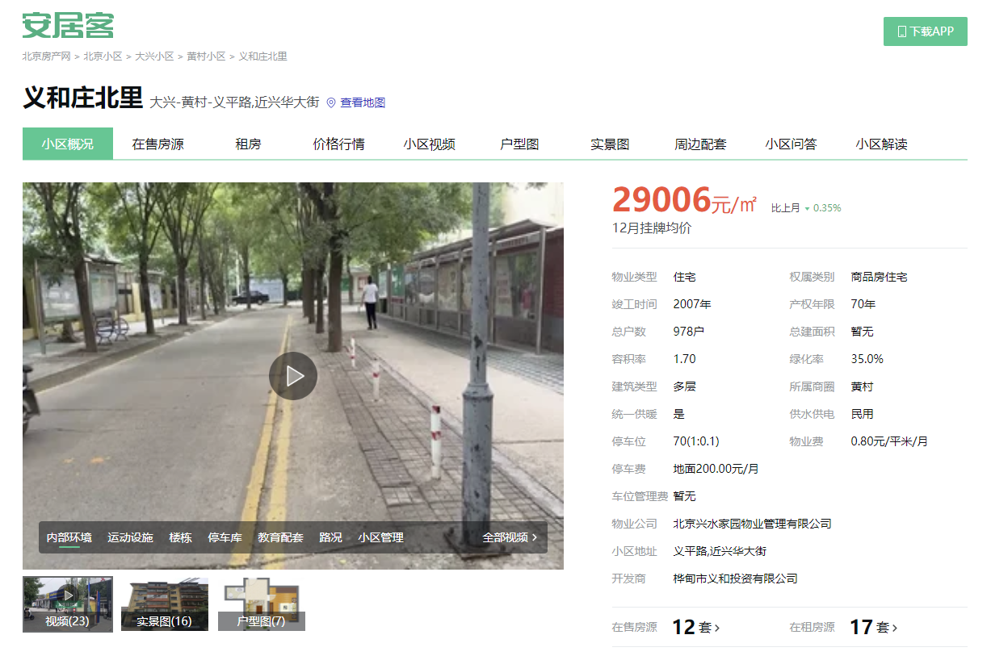
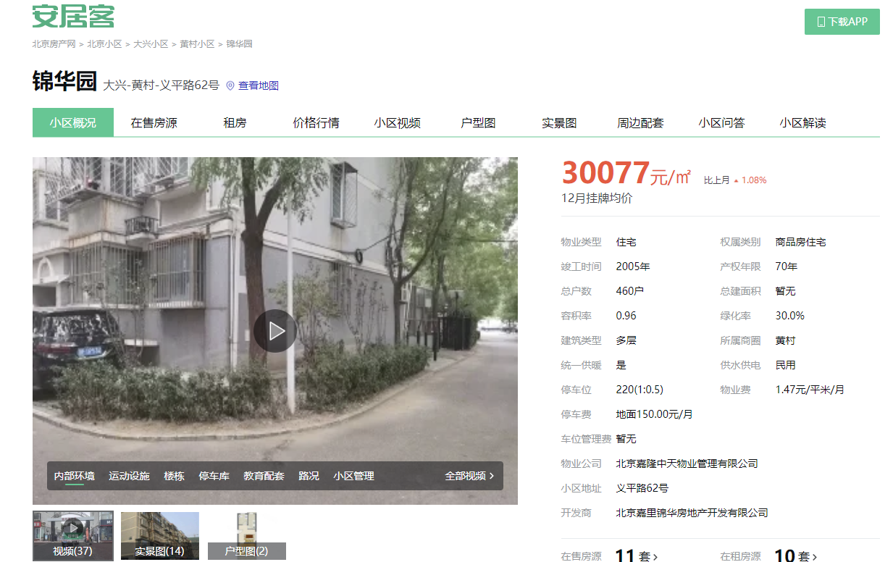
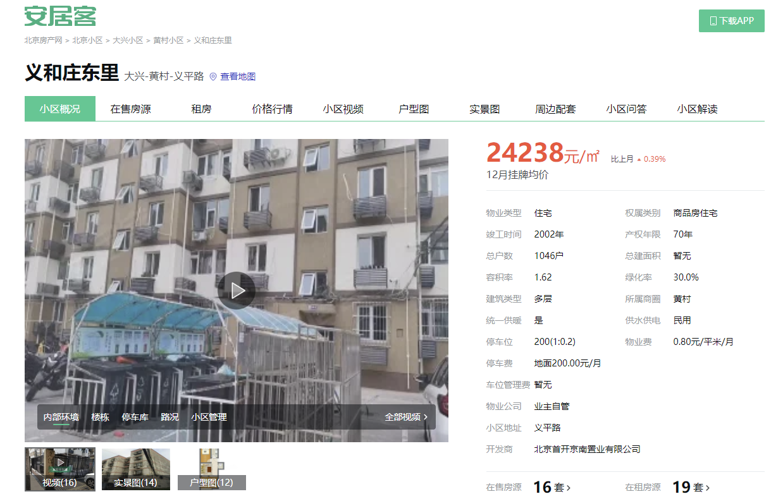
 |  |  |  |  |  |  |  |  |  |  |  |  |  |  |  |  |  |  |  | 共997套，其中一居90套，二居626套，三居281套

华纺星海家园
 |  | 估价机构监测数据 | 估价机构市场调查 | 行业主管部门（北京市房地产市场管理事务中心）监测数据
2023年2季度 |  | 73.55 | 73.16 | 62.16
2023年3季度 |  | 74.53 | 81.99 | 76.88
2023年4季度 |  | 75.36 | 68.07 | 75.09
2024年1季度 |  | 72.25 | 69.71 | 71.51
2024年2季度 |  | 66.89 | 61.24 | 60.23
 |  | 华纺星海家园 |  | 估价机构监测数据 | 估价机构市场调查 | 行业主管部门（北京市房地产市场管理事务中心）监测数据
 |  | 2023年2季度 |  | 73.55 | 73.16 | 62.16
 |  | 2023年3季度 |  | 74.53 | 81.99 | 76.88
 |  | 2023年4季度 |  | 75.36 | 68.07 | 75.09
 |  | 2024年1季度 |  | 72.25 | 69.71 | 71.51
 |  | 2024年2季度 |  | 66.89 | 61.24 | 60.23
 |  | 平均月租金 |  | 72.52 | 70.83 | 69.17 |  |  |  |  |  |  |  | 东泽园 |  | 估价机构监测数据 | 估价机构市场调查 | 行业主管部门（北京市房地产市场管理事务中心）监测数据
 |  |  |  |  |  |  |  |  |  |  |  |  |  | 2023年2季度 |  | 0 | 0 | 0
 |  |  |  |  |  |  |  |  |  |  |  |  |  | 2023年3季度 |  | 0 | 0 | 0
 |  |  |  |  |  |  |  |  |  |  |  |  |  | 2023年4季度 |  | 0 | 0 | 0
金泰丽富嘉园
 |  |  |  |  |  |  |  |  |  |  |  |  |  | 2024年1季度 |  | 0 | 36.01 | 0
 |  | 金泰丽富嘉园 |  | 估价机构监测数据 | 估价机构市场调查 | 行业主管部门（北京市房地产市场管理事务中心）监测数据 |  |  |  |  |  |  |  | 2024年2季度 |  | 0 | 0 | 0
东泽园
 |  | 2023年2季度 |  | 66.82 | 70.41 | 100.87 |  |  |  |  |  |  |  | 平均月租金 |  | 0 | 7.2 | 0
 |  | 2023年3季度 |  | 74.04 | 66.95 | 67.12
 |  | 2023年4季度 |  | 84.98 | 62.38 | 70.2
 |  | 2024年1季度 |  | 73.27 | 60.81 | 69.78
 |  | 2024年2季度 |  | 72.95 | 58.18 | 68.4
 |  | 平均月租金 |  | 74.41 | 63.75 | 75.27

富东嘉园
 |  | 富东嘉园 |  | 估价机构监测数据 | 估价机构市场调查 | 行业主管部门（北京市房地产市场管理事务中心）监测数据
 |  | 2023年2季度 |  | 63.62 | 72.02 | 50.66
 |  | 2023年3季度 |  | 65.58 | 59.72 | 69.39
 |  | 2023年4季度 |  | 74.53 | 70.47 | 65.17
 |  | 2024年1季度 |  | 73.14 | 54.75 | 65.28
 |  | 2024年2季度 |  | 70.19 | 58.29 | 61.38
 |  | 平均月租金 |  | 69.41 | 63.05 | 62.38

贝壳案例
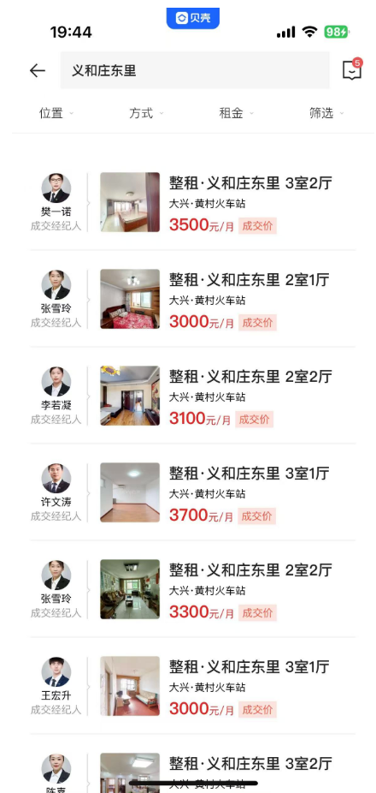
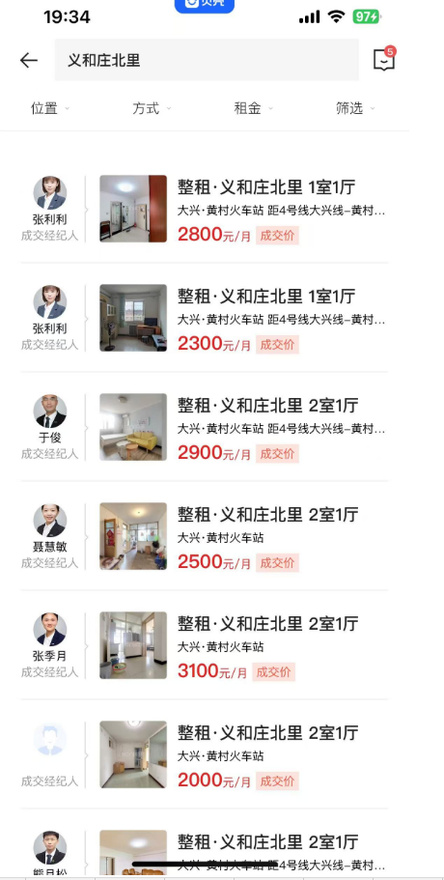
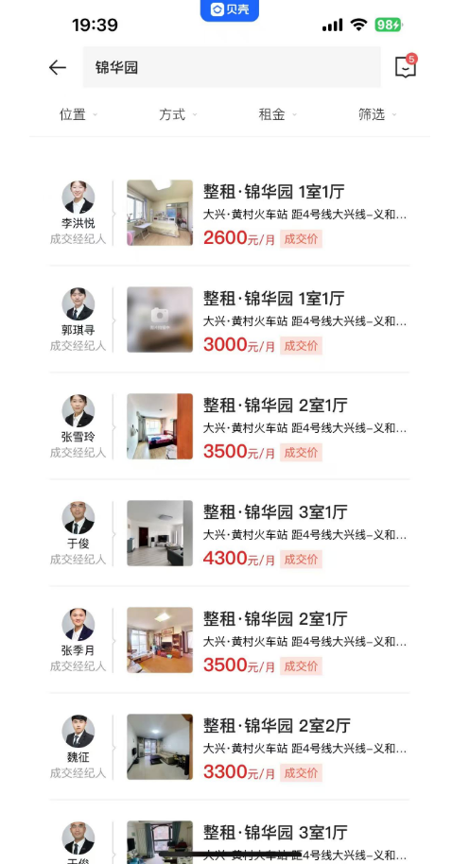
 |  |  |  |  |  |  |  |  |  | 租金 | 面积 | 日期 | 单价 |  |  |  | 案例数量
 |  |  |  |  |  |  |  |  | 义和庄北里 | 2800 | 46.16 | 2024-10-01 | 60.66 | 2023年四季度 | 2023-11 | 51.99
华纺星海家园 | 60.47 | 低 /11 | 南 | 3100 | 51.27 | 2024-06-19 |  |  |  | 2300 | 46.16 | 2024-09-01 | 49.83 |  | 2023-12 | -
 | 56.98 | 中/18 | 南 | 3500 | 61.43 | 2024-05-16 | 61.17 | 61.43 |  | 2900 | 60.11 | 2024-09-01 | 48.24 | 2024年一季度 | 2024-1 | 43.1
 | 56 | 高/28 | 南 | 3000 | 53.57 | 2024-04-29 |  | 61.04 |  | 2500 | 60.6 | 2024-06-01 | 41.25 |  | 2024-2 | 45.45
 | 51.09 | 高/28 | 南 | 3500 | 68.51 | 2024-04-28 |  |  |  | 3100 | 77 | 2024-06-01 | 40.26 |  | 2024-3 | 55.83 | 2
 | 51.09 | 低/28 | 西 | 3500 | 68.51 | 2024-03-30 | 70.1 | 68.51 |  | 2000 | 62 | 2024-06-01 | 32.26 | 2024年二季度 | 2024-4 | -
 | 64.37 | 中/11 | 东南 | 4300 | 66.8 | 2024-01-25 |  | 70.9 |  | 2700 | 74.14 | 2024-05-01 | 36.42 |  | 2024-5 | 36.42
 | 52 | 中/28 | 南 | 3900 | 75 | 2024-01-24 |  |  |  | 2800 | 45.76 | 2024-03-01 | 61.19 |  | 2024-6 | 37.92 | 3
 | 64.35 | 中/18 | 南北 | 4380 | 68.07 | 2023-10-01 | 68.07 | 68.07 |  | 3200 | 63.4 | 2024-03-01 | 50.47 | 2024年三季度 | 2024-7 | -
 | 51.72 | 低/28 | 西 | 4300 | 83.14 | 2023-08-27 | 81.81 | 82.88 |  | 3500 | 77 | 2024-02-01 | 45.45 |  | 2024-8 | -
 | 52.05 | 高/28 | 东 | 4300 | 82.61 | 2023-08-18 |  |  |  | 2500 | 58 | 2024-01-01 | 43.1 |  | 2024-9 | 49.04 | 2
 | 51.09 | 低/28 | 西 | 4300 | 84.17 | 2023-07-22 |  | 81.1 |  | 2400 | 46.16 | 2023-11-01 | 51.99 | 2024年四季度 | 2024.10 | 60.66
 | 52.05 | 中/28 | 西 | 3800 | 73.01 | 2023-07-17
 | 51.09 | 高/28 | 东 | 4400 | 86.12 | 2023-07-12 |  |  |  | 租金 | 面积 | 日期
 | 52.05 | 中/28 | 南 | 4000 | 76.85 | 2023-06-06 | 73.16 | 73.16 | 锦华园 | 2600 | 53 | 2024-10-01 | 49.06 | 2023年四季度 | 2023-11 | 39.77
 | 60.47 | 低/11 | 南 | 4200 | 69.46 | 2023-06-03 |  |  |  | 3000 | 67 | 2024-07-01 | 44.78 |  | 2023-12 | 38.64
 |  |  |  |  |  |  |  |  |  | 3500 | 86.92 | 2024-06-01 | 40.27 | 2024年一季度 | 2024-1 | -
 |  |  |  |  |  |  |  |  |  | 4300 | 96 | 2024-05-01 | 44.79 |  | 2024-2 | 35.72 | 2
 |  |  |  |  |  |  |  |  |  | 3500 | 88 | 2024-04-01 | 39.77 |  | 2024-3 | 39.42 | 2
 |  |  |  |  |  |  |  |  |  | 3300 | 87 | 2024-03-01 | 37.93 | 2024年二季度 | 2024-4 | 39.77
金泰丽富嘉园 | 60 | 中/19 | 南 | 4000 | 66.67 | 2024-06-22 |  |  |  | 4500 | 110 | 2024-03-01 | 40.91 |  | 2024-5 | 44.79
 | 77 | 中/16 | 南 | 4200 | 54.55 | 2024-06-17 |  |  |  | 2900 | 87.73 | 2024-02-01 | 33.06 |  | 2024-6 | 40.27
 | 76 | 中/16 | 南 | 4600 | 60.53 | 2024-06-08 |  |  |  | 3300 | 86 | 2024-02-01 | 38.37 | 2024年三季度 | 2024-7 | 44.78
 | 79 | 高/16 | 东南 | 4700 | 59.49 | 2024-06-06 |  |  |  | 3400 | 88 | 2023-12-01 | 38.64 |  | 2024-8 | -
 | 79 | 低/16 | 西南 | 4500 | 56.96 | 2024-06-02 |  |  |  | 3500 | 88 | 2023-11-01 | 39.77 |  | 2024-9 | -
 | 78.6 | 高/16 | 南北 | 5000 | 63.61 | 2024-06-01 |  |  |  |  |  |  |  | 2024年四季度 | 2024.10 | 49.06
 | 78 | 低/16 | 南 | 4300 | 55.13 | 2024-05-15 | 59.21 | 56.11
 | 80 | 中/13 | 南北 | 4600 | 57.5 | 2024-05-14 |  |  |  | 租金 | 面积 | 日期
 | 79 | 高/16 | 南 | 4400 | 55.7 | 2024-05-12 |  |  | 义和庄东里 | 3000 | 85 | 2024-10-01 | 35.29 | 2023年四季度 | 2023-11 | 39.08
 | 60 | 高/18 | 南 | 3600 | 60 | 2024-04-27 |  | 60.24 |  | 3100 | 87 | 2024-07-01 | 35.63 |  | 2023-12 | -
 | 77 | 高/16 | 南北 | 4500 | 58.44 | 2024-04-26 |  |  |  | 3700 | 92.67 | 2024-06-01 | 39.93 | 2024年一季度 | 2024-1 | -
 | 79.98 | 中/13 | 南北 | 5000 | 62.52 | 2024-04-21 |  |  |  | 3300 | 88 | 2024-06-01 | - |  | 2024-2 | 36.9
 | 82 | 中/19 | 南北 | 4800 | 58.54 | 2024-04-15 |  |  |  | 3000 | 78 | 2024-06-01 | 38.46 |  | 2024-3 | 34.83
 | 80 | 高/13 | 南北 | 4800 | 60 | 2024-04-15 |  |  |  | 4000 | 128 | 2024-05-01 | - | 2024年二季度 | 2024-4 | 49.72
 | 80 | 高/16 | 东南 | 4500 | 56.25 | 2024-04-12 |  |  |  | 2800 | 56.31 | 2024-04-01 | 49.72 |  | 2024-5 | -
 | 86 | 高/16 | 南北 | 4800 | 55.81 | 2024-04-09 |  |  |  | 3200 | 72 | 2024-04-01 | - |  | 2024-6 | 39.2 | 2
 | 58.39 | 低/19 | 南 | 4000 | 68.5 | 2024-04-04 |  |  |  | 3100 | 89 | 2024-03-01 | 34.83 | 2024年三季度 | 2024-7 | 35.63
 | 103 | 中/14 | 南 | 6400 | 62.14 | 2024-04-01 |  |  |  | 3000 | 81.31 | 2024-02-01 | 36.9 |  | 2024-8 | -
 | 80 | 低/16 | 南北 | 4600 | 57.5 | 2024-03-31 | 60.12 | 59.7 |  | 2700 | 82 | 2024-01-01 | - |  | 2024-9 | -
 | 90 | 中/16 | 南北 | 4500 | 50 | 2024-03-30 |  |  |  | 3400 | 87 | 2023-11-01 | 39.08 | 2024年四季度 | 2024.10 | 35.29
 | 57 | 低/18 | 南北 | 4200 | 73.68 | 2024-03-30
 | 64 | 低/18 | 南 | 4000 | 62.5 | 2024-03-24
 | 90.5 | 高/18 | 南北 | 5000 | 55.25 | 2024-03-17
 | 81 | 中/19 | 南北 | 4800 | 59.26 | 2024-03-16
 | 58.39 | 低/19 | 南 | 4000 | 68.5 | 2024-02-28 |  | 65.02
 | 78 | 中/13 | 西南 | 4800 | 61.54 | 2024-02-01
 | 56.97 | 低/19 | 南 | 3600 | 63.19 | 2024-01-23 |  | 57.7
 | 105.15 | 中/16 | 南北 | 5800 | 55.16 | 2024-01-22
 | 78.56 | 高/13 | 南 | 4300 | 54.74 | 2024-01-20
 | 58.53 | 低/16 | 南 | 3500 | 59.8 | 2023-12-31 | 62.38 | 62.38
 | 80 | 高/13 | 南北 | 5000 | 62.5 | 2023-12-30
 | 74.03 | 中/15 | 东南 | 4800 | 64.84 | 2023-12-15
 | 78 | 中/17 | 东南 | 5200 | 66.67 | 2023-08-16 | 66.95 | 66.67
 | 63.97 | 高/18 | 南 | 4300 | 67.22 | 2023-09-28 |  | 67.22
 | 76.54 | 高/15 | 东南 | 5000 | 65.33 | 2023-06-18 | 70.41 | 70.41
 | 56.97 | 高/19 | 南 | 4300 | 75.48 | 2023-06-03

 | 74.64 | 低/9 | 东北 | 4100 | 54.93 | 2024-06-19
 | 104.79 | 低/12 | 东南 | 4100 | 39.13 | 2024-06-19
 | 100.41 | 低/9 | 西南 | 4900 | 48.8 | 2024-06-16
 | 74.35 | 高/12 | 西南 | 3800 | 51.11 | 2024-06-09
 | 83 | 中/10 | 南北 | 5600 | 67.47 | 2024-05-28 | 58.22 | 58.46
 | 91 | 高/6 | 南北 | 4500 | 49.45 | 2024-05-23
 | 66.36 | 高/12 | 北 | 4000 | 60.28 | 2024-04-26 |  | 58.12
 | 55 | 中/9 | 西南 | 3800 | 69.09 | 2024-04-24
 | 66.82 | 高/6 | 西北 | 3800 | 56.87 | 2024-04-19
 | 65 | 中/9 | 北 | 3500 | 53.85 | 2024-04-11
 | 104.89 | 高/9 | 西南 | 5300 | 50.53 | 2024-04-08
 | 75 | 中/12 | 西北 | 4200 | 56 | 2024-03-31 | 57.95 | 59.02
 | 100.41 | 中/9 | 东南 | 5500 | 54.78 | 2024-03-29
 | 105 | 高/9 | 东南 | 5000 | 47.62 | 2024-03-23
 | 75 | 高/9 | 东北 | 5300 | 70.67 | 2024-03-13
 | 66 | 中/12 | 北 | 4200 | 63.64 | 2024-03-05
 | 91 | 低/6 | 南北 | 5600 | 61.54 | 2024-03-03
 | 98.5 | 中/6 | 西 | 5800 | 58.88 | 2024-03-01
 | 105 | 高/12 | 西南 | 5300 | 50.48 | 2024-02-21 |  | 50.48
 | 91 | 中/6 | 南北 | 5200 | 57.14 | 2023-12-27 | 71.22 | 74.03
 | 66 | 高/6 | 北 | 6000 | 90.91 | 2023-12-23
 | 66 | 高/9 | 北 | 4700 | 71.21 | 2023-11-23 |  | 70.68
 | 67 | 高/12 | 北 | 4700 | 70.15 | 2023-11-13
 | 65.97 | 高/9 | 北 | 4400 | 66.7 | 2023-10-02 |  | 66.7
 | 75 | 低/9 | 东北 | 5000 | 66.67 | 2023-09-27 | 59.39 | 60.48
 | 105 | 中/12 | 西南 | 5700 | 54.29 | 2023-09-17
 | 105 | 高/12 | 西南 | 6000 | 57.14 | 2023-07-29 |  | 58.96
 | 90 | 低/6 | 南北 | 5200 | 57.78 | 2023-07-25
 | 65.65 | 中/12 | 北 | 4500 | 68.55 | 2023-07-23
 | 77 | 低/12 | 南北 | 5000 | 64.94 | 2023-07-19
 | 97 | 中/7 | 南北 | 4500 | 46.39 | 2023-07-09
 | 66 | 低/12 | 北 | 4800 | 72.73 | 2023-06-28 | 72.02 | 72.02
 | 56.09 | 中/12 | 西南 | 4000 | 71.31 | 2023-06-28
 | 66 | 低/12 | 北 | 5000 | 75.76 | 2023-05-26
 | 105 | 中/9 | 东南 | 5700 | 54.29 | 2023-05-21
 | 79 | 高/6 | 南 | 5000 | 63.29 | 2023-05-15
 | 65.49 | 中/12 | 北 | 4500 | 68.71 | 2023-05-05
 | 57 | 低/12 | 西南 | 4200 | 73.68 | 2023-03-14

之前评估
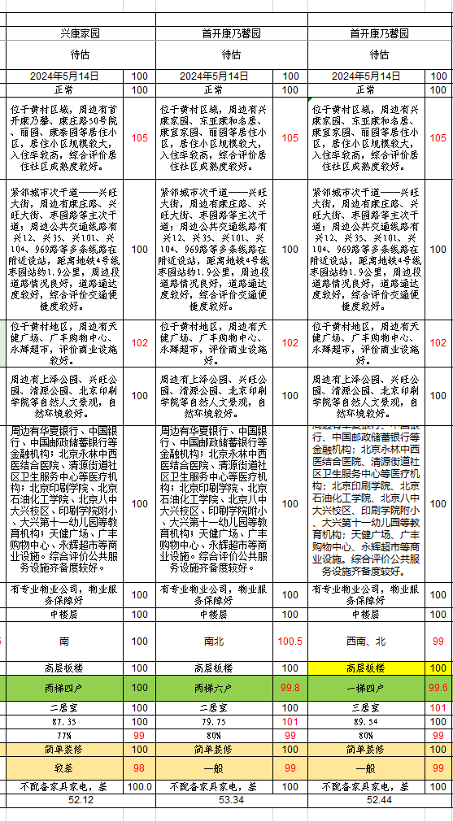

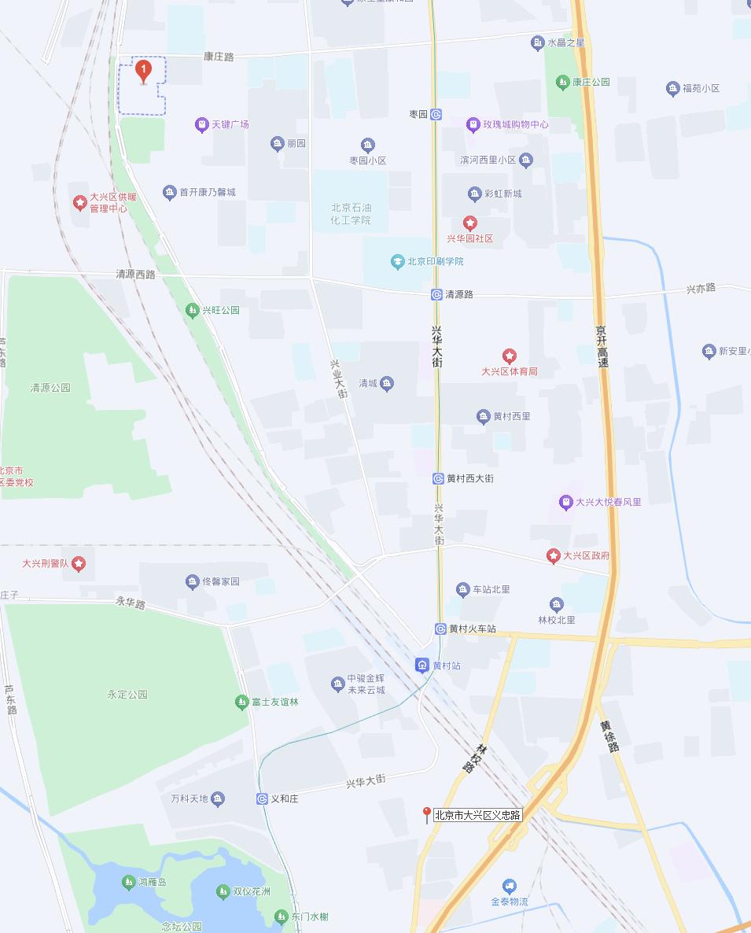

兴康、首开

估价对象

